INSTRUCCIONES
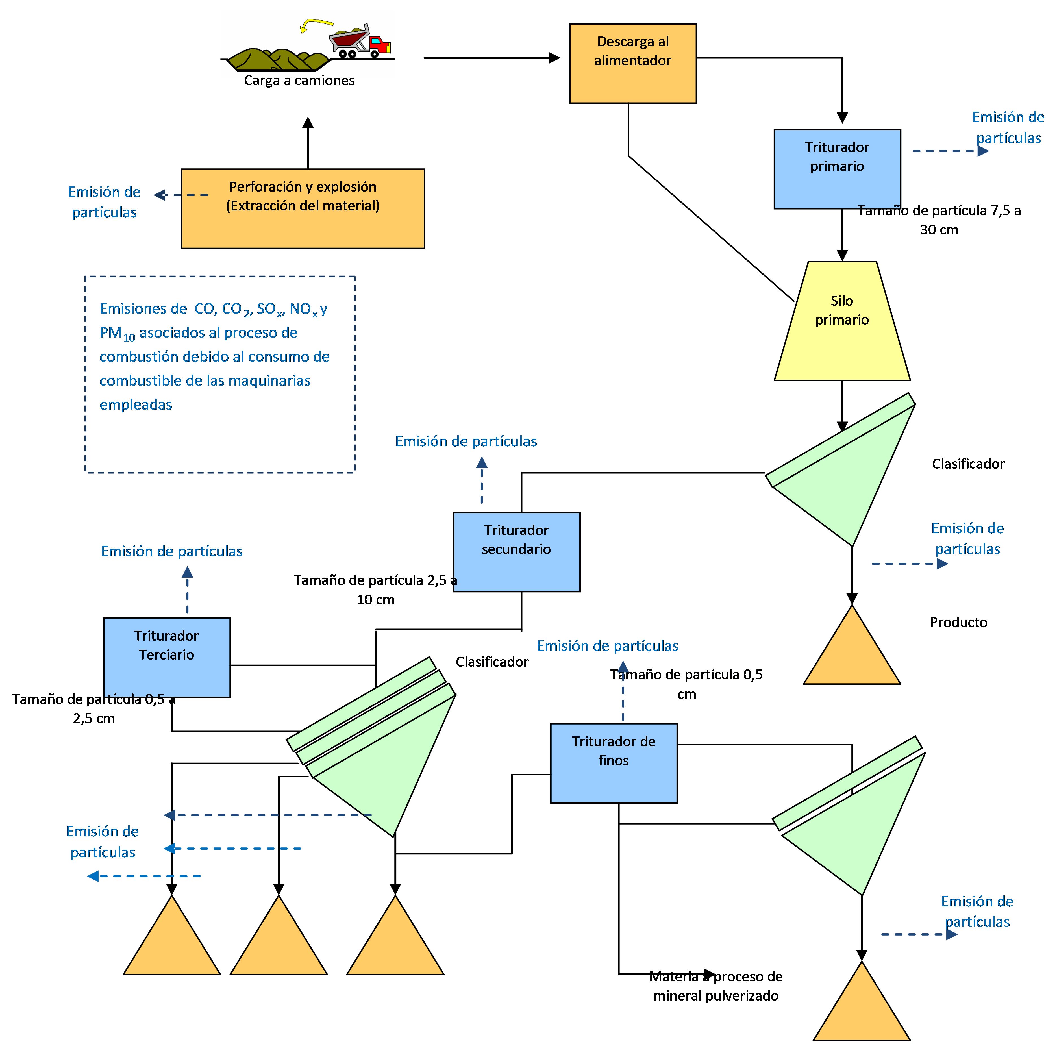
INSTRUCCIONES DE USO

No olvide adjuntar este documento como justificación de su notificación en la plataforma de PRTR-España "gestión documental".

Esta hoja de Excel se ha diseñado para facilitar los cálculos de las cargas contaminantes emitidas a la atmósfera en explotaciones mineras según la extracción del material.

Tipología de explotaciones mineras según extracción del material:
• Canteras se refiere a las explotaciones de rocas industriales y ornamentales.
• Graveras se refiere al arranque y la extracción de materiales detríticos, tales como las arenas y las gravas, albergados en los depósitos de valles y terrazas de los ríos, por ejemplo para su uso en construcción.
• Minería metálica se refiere a la minería relacionada con la extracción en yacimientos de metales, bien de forma diferenciada o bien como concentrados de más de un metal. Se necesita el uso de explosivos para la extracción de mineral.
• Minería energética se refiere a la minería del carbón (turba, lignito, hulla y antracita) cuyas explotaciones a cielo abierto suelen emplear cortas similares a la minería metálica.

Las emisiones de polvo en canteras y graveras provienen de múltiples fuentes puntuales diseminadas en un área extensa y cambiante con el tiempo y con la operación de explotación. Están constituidos por partículas minerales gruesas, principalmente en la fracción PM10. La fracción PM2,5 es más pequeña.
Las fuentes de emisión son las siguientes:
1. Perforación y voladura
2. Tratamiento del material: puntos de trituración, cribado y transferencia
3. Transporte interno
4. Almacenamiento, carga y descarga del material apilado
5. Erosión eólica de los acopios

Los factores de emisión se calculan para cada fuente de emisión por separado. El tamaño de la cantera no afecta el método que se aplica para calcular las emisiones de partículas, pero los pasos necesarios para extraer y procesar el material dependen de la naturaleza del yacimiento. La siguiente tabla indica qué pasos se requieren para cada tipo de depósito.

Naturaleza del depósito:
• Roca triturada
• Arena y grava
• Áridos reciclados

Las metodologías utilizadas para calcular los factores de emisión se basan principalmente en la metodología AP42 (US EPA) y en l'EMEP/EEA air pollutant emission inventory guidebook 2019 (EEA Report No 13/2019).

